Tabelle1
Aufgabe: 1. Füllen Sie die vierte Tabelle mit deutschen Städten Ihrer Wahl aus und geben auch Umsatzzahlen an. 2. Konsolidieren Sie alle fünf Tabellen zu einer einzigen, ohne die Quelldaten zu aktivieren.

Filiale | Umsatz | Filiale | Umsatz | Filiale | Umsatz | Filiale | Umsatz | Filiale | Umsatz
Köln | 470.00 € | Düsseldorf | 100.00 € | Düsseldorf | 200.00 € | Köln | 200.00 € | Hamburg | 500.00 €
Köln | 200.00 € | Dortmund | 200.00 € | Dortmund | 250.00 € | Köln | 300.00 € | Köln | 350.00 €
Aachen | 300.00 € | Essen | 300.00 € | Essen | 400.00 € | Aachen | 350.00 € | Berlin | 400.00 €

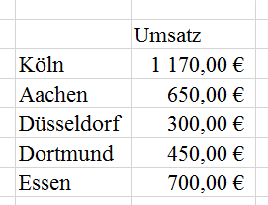
Ergebnis könnte so aussehen.
 |  |  |  |  | Umsatz
 |  |  |  | Hamburg | 500.00 €
 |  |  |  | Köln | 1,520.00 €
 |  |  |  | Aachen | 650.00 €
 |  |  |  | Düsseldorf | 300.00 €
 |  |  |  | Dortmund | 450.00 €
 |  |  |  | Essen | 700.00 €
 |  |  |  | Berlin | 400.00 €

